Cover
Interview Process Management (IPM) |  |  |  | Module/Sub System |  |  |  |  |  |  |  |  | Created PIC | Created Date |  | Approved Date
 |  |  |  | Interview Process Management (IPM) |  |  |  |  |  |  |  |  |  | 25/04/2017

1. Module/Sub System overview

 | Cung cấp các chức năng nhằm quản lý các thông tin của một dự án. Ngoài một số chức năng cơ bản như create/view/update/delete một project/sub-project module còn cung
 | cấp các chức năng khác như search đặc biệt là advance search giúp user nhanh chóng tìm được project/thông tin project cần thiết.
 | Với việc thể hiện sức khỏe của project theo 4 tiêu chí Effort, Schdule, Quality and Risk sẽ giúp user dễ dàng cảm nhận được tình trạng của các dự án trước khi đi vào phân tích chi tiết.
 | Thông tin của các dự án cũng dễ dàng được export ra các định dạng file khác nhau đáp ứng như cầu thống kê/báo cáo/review/etc. khác nhau

2. Definitions, Acronyms, and Abbreviations

 |  | No | Abbreviation |  |  | Description
 |  | 1 | IMP |  |  | Interview Management Project

3. Activity diagram

 |  | Một dự án từ khi được tạo mới cho đến khi hoàn thành thì trải qua các status sau

Tentative
On going
Closing
Closed

 |  | Start |  |  | Hoạt động bidding, planning |  | Hoạt động tracking, controlling |  | Các hoạt động engineering |  | Dự án được closed. |  |  |  | End
 |  |  |  |  | cho dự án |  | re-planning |  | đã kết thúc. Đang làm thủ
 |  |  |  |  |  |  |  |  | tục để đóng dự án

Cancelled

 |  |  |  |  |  |  | Vì lý do gì đó mà bị cancel

4. UC diagram

 | No | UseCase ID |  |  | Use Case Name |  | Description
 | 1 | UC_PRJ_001 |  |  | Interview |  | Chức năng này cho phép interviewer thực hiện phỏng vấn và lưu lại thông tin phỏng vấn
 | 2 | UC_PRJ_002 |  |  | Record |  | Chức năng ghi âm trong quá trình phỏng vấn
 | 3 | UC_PRJ_003 |  |  | Display list interview |  | Chức năng cho phép Interviewer xem được lịch phỏng vấn các ứng viên do mình phụ trách phỏng vấn
 | 4 | UC_PRJ_004 |  |  | Display list question |  | Chức năng hiển thị danh sách câu hỏi mặc định
 | 5 | UC_PRJ_005 |  |  | Add question |  | Chức năng thêm câu hỏi mặc định vào hệ thống
 | 6 | UC_PRJ_006 |  |  | Edit question |  | Chức năng sửa các câu hỏi mặc định trong hệ thống
 | 7 | UC_PRJ_007 |  |  | Delete question |  | Chức năng xóa các câu hỏi mặc định trong hệ thống
 | 8 | UC_PRJ_008 |  |  | View Detail interview question |  | Chức năng xóa các câu hỏi mặc định trong hệ thống
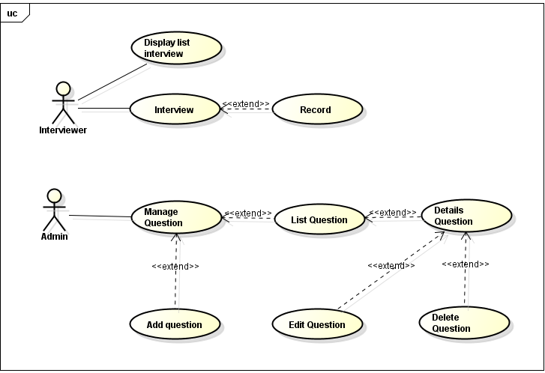
 |  |  |  |  |  |  |  | UC |  | Interviewer |  | Interviewer Admin
 |  |  |  |  |  |  |  | Interview |  | x
 |  |  |  |  |  |  |  | Record |  | x
 |  |  |  |  |  |  |  | Display list interview |  | x
 |  |  |  |  |  |  |  | Display list question |  | x
 |  |  |  |  |  |  |  | Add question |  |  |  | x
 |  |  |  |  |  |  |  | Edit question |  |  |  | x
 |  |  |  |  |  |  |  | Delete question |  |  |  | x
 |  |  |  |  |  |  |  | View Detail interview question |  |  |  | x

Interview
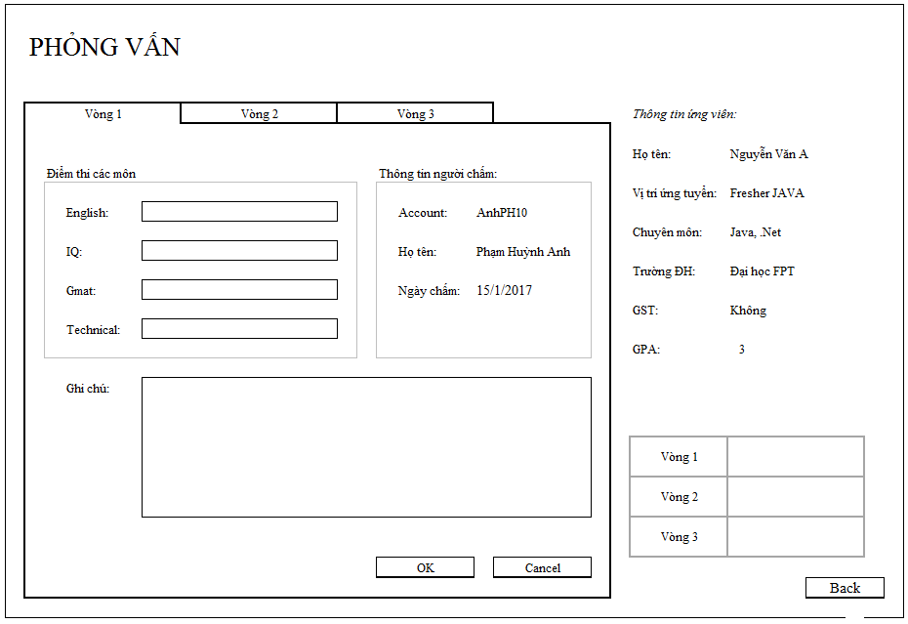
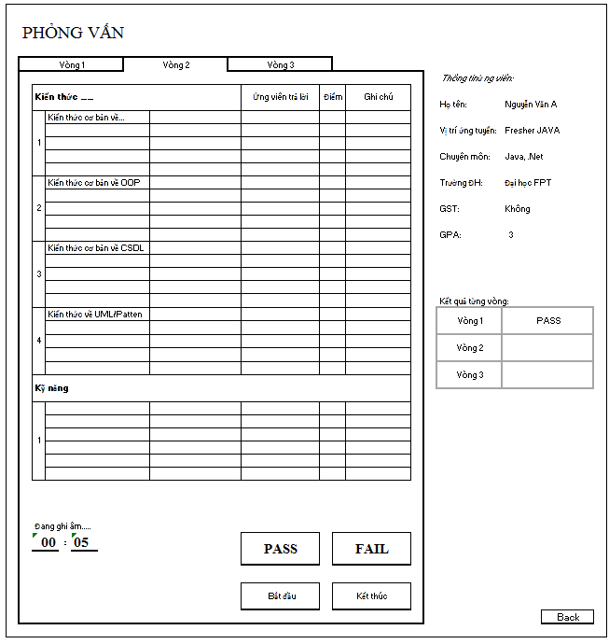
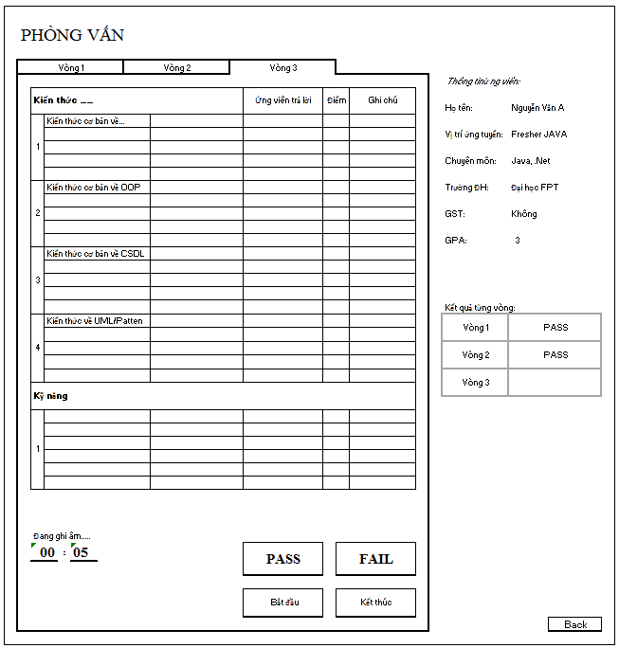
Interview Process Management (IPM) |  |  |  | Process | Use Case ID | Use case name | Created PIC | Created Date | Approved Date
 |  |  |  | Use case design | UC_PRJ_001 | Interview | Group6 | 25-Apr-2017

0.Description

 |  |  | Cho phép người dùng tiến hành phỏng vấn ứng viên

1. Pre-Condition

 | Actor: |  | User được phân quyền quản lý ( Interviewer, Admin )

 | Điều kiện: |  | User đã login vào hệ thống dưới quyền Admin hoặc Interviewer

2. Trigger

 |  | 2.1 | Người dùng click vào nút ‘Start’ trên màn hình ‘List interview’ sau khi chọn 1 lịch phỏng vấn trên danh sách

3. Basic flow

 |  | 1. | (Alternative flow: Mất kết nối database )
 |  |  | Hệ thống hiển thị thông tin của ứng viên, thông tin của interviewer, khu vực phỏng vấn theo vòng, kết quả phỏng vấn của các vòng thi.
 |  |  | Interviewer click vào nút ‘Start’ trong tab để bắt đầu phỏng vấn vòng tương ứng với tab đó.
 |  |  | Thời gian trên tab bắt đầu thay đổi và hệ thống bắt đầu ghi âm.
 |  |  | Interviewer nhập câu trả lời của ứng viên, điểm số và đánh giá ứng với từng câu trên guideline. Interviewer có thể thêm câu hỏi trực tiếp trên guideline.
 |  |  | Interviewer ghi chú tổng quát buổi phỏng vấn trong phần ‘Note’ và chọn Pass/ Fail để đánh giá ứng viên.
 |  |  | Interviewer click vào nút ‘Finish’ trong tab để kết thúc phỏng vấn vòng tương ứng với tab đó.
 |  |  | Thời gian trên tab dừng lại, hệ thống ngừng ghi âm.
 |  |  | Hệ thống lưu file ghi âm lên server.
 |  |  | Hệ thống lưu thông tin buổi phỏng vấn vào database.

4. Alternative flow

 |  | 4.1 | Mất kết nối database
 |  |  | Hệ thống hiển thị thông báo ‘Cannot connect to database. Please check your connection’

5. Business rule

 |  | 5.1 | Tab được chọn mặc định ứng với vòng phỏng vấn hiện tại của ứng viên.
 |  | 5.2 | Khu vực phỏng vấn là dạng tab form, mỗi tab là 1 vòng phỏng vấn trong quy trình được chọn của ứng viên đó đó.
 |  |  | Nội dung trong mỗi tab bao gồm guideline phỏng vấn, thông tin interviewer
 |  |  | Thông tin ứng viên bao gồm Full Name, Position, Skill, University, GST, GPA.
 |  |  | Thông tin của interviewer bao gồm: Account, Name
 |  |  | Guideline phỏng vấn bao gồm các thông tin: Title, Question, Candidate’s Answer, Mark, Note
 |  |  | Luôn chừa ra 1 dòng trống trong mỗi phần của guideline. Người dùng có thể nhập vào đây câu hỏi mới. Khi dòng này có giá trị, hệ thống sẽ tự sinh ra 1 dòng trống mới
 |  |  | Tên thư mục lưu trữ file ghi âm có dạng [Chuyên môn]_[Ngày phỏng vấn]_[Tên người phỏng vấn]_[Tên interviewer]_[Vòng phỏng vấn].
 |  |  | File ghi âm có dạng mp3 hoặc mav

Appendix

 | Mock screen

Display List Interview
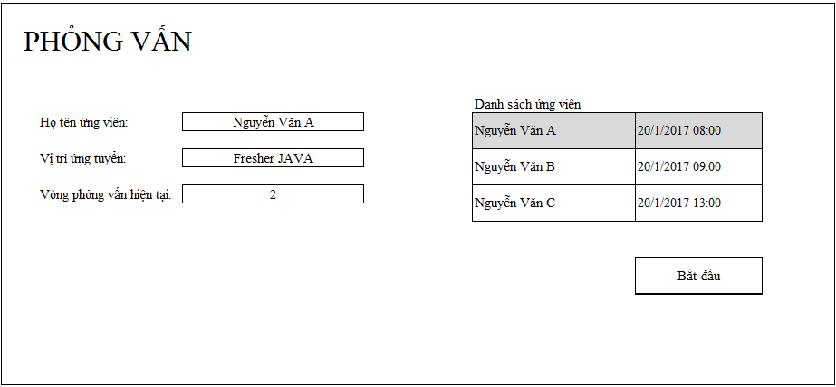
Interview Process Management (IPM) |  | Process | Use Case ID |  | Use case name | Created PIC | Created Date | Approved Date
 |  |  | UC_PRJ_004 |  | Display List Interview

0.Description

 |  | Cho phép người dùng xem những lịch phỏng vấn do mình phụ trách phỏng vấn

1. Pre-Condition

 | Actor: | User được phân quyền quản lý ( Admin )

 | Điều kiện: | User đã login vào hệ thống dưới quyền Admin

2. Trigger

 |  | Người dùng click vào nút ‘Interview’ trên màn hình ‘Home’

3. Basic flow

 |  | (Alternative flow: Mất kết nối database )
 |  | (Alternative flow: Interviewer không có lịch phỏng vấn )
 |  | (Alternative flow: Tìm kiếm và lọc )
 | 3.1 | Hệ thống hiển thị danh sách lịch phỏng vấn của interviewer được lấy tự động dựa trên mã của interviewer
 |  | (Alternative flow: Thay đổi thông tin phỏng vấn của ứng viên )
 | 3.2 | Hệ thống hiển thị khu vực lấy thông tin của lịch phỏng vấn được chọn.

4. Alternative flow

 | 4.1 | Mất kết nối database
 |  | Hệ thống hiển thị thông báo ‘Cannot connect to database. Please check your connection’
 | 4.2 | Interviewer không có lịch phỏng vấn
 |  | Hệ thống hiển thị danh sách lịch phỏng vấn trống
 |  | Tìm kiếm và lọc
 |  | Danh sách tìm thấy sẽ tự động thay đổi, chỉ hiện các bản ghi mà nội dung có chứa thông tin tìm kiếm và lọc.
 |  | Thay đổi thông tin của ứng viên
 |  | Người dùng có thể chọn để thay đổi Position và các thông tin của ứng viên. Người dùng click ‘Start’ thì thông tin mới sẽ được cập nhật. Nếu position bị thay đổi thì kết quả của các vòng thi trước bị hủy bỏ. Chỉ có người dùng có quyền Interview Admin hoặc Admin mới được phép sửa.

5. Business rule

 | 5.1 | Lịch phỏng vấn hiển thị 2 thông tin chính là Tên ứng viên và Thời gian phỏng vấn
 |  | Thông tin phỏng vấn hiển thị khi chọn 1 lịch phỏng vấn bao gồm 3 thông tin: Full Name, Position, Round

Appendix

 |  |  |  | `

View detail interview question
Interview Process Management (IPM) |  | Process | Use Case ID |  | Use case name | Created PIC | Created Date | Approved Date
 |  |  | UC_PRJ_006 |  | View detail interview question

0.Description

 |  | Chức năng hiện thị thông tin chi tiết của câu hỏi

1. Pre-Condition

 | Actor: | User được phân quyền quản lý ( Admin )

 | Điều kiện: | User đã login vào hệ thống dưới quyền Admin

2. Trigger

 |  | Người dùng click vào nút ‘Detail’ cuối mỗi câu hỏi trên màn hình ‘Quản lý câu hỏi’

3. Basic flow

 | 3.1 | Hệ thống hiển thị danh sách các câu hỏi theo từng topic
 |  | (Alternative flow : Không thể kết nối với database)

4. Alternative flow

 | 4.1 | Mất kết nối database
 |  | Hệ thống hiển thị thông báo ‘Không kết nối được database. Vui lòng kiểm tra kết nối database’

5. Business rule

 | 5.1 | Câu hỏi mới bao gồm các thông tin Lĩnh vực, Chuyên môn, Nội dung câu hỏi

Appendix

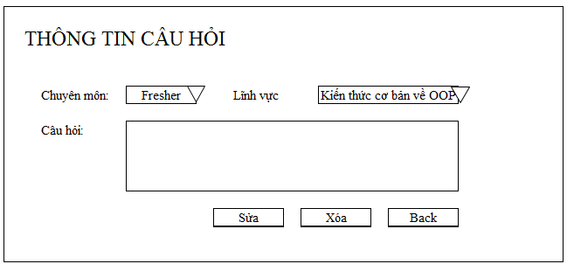
 |  |  |  | `

Display list interview question
Interview Process Management (IPM) |  | Process | Use Case ID |  | Use case name | Created PIC | Created Date | Approved Date
 |  |  | UC_PRJ_005 |  | Display list interview question

0.Description

 |  | Chức năng hiển thị danh sách câu hỏi mặc định

1. Pre-Condition

 | Actor: | User được phân quyền quản lý ( Admin )

 | Điều kiện: | User đã login vào hệ thống dưới quyền Admin

2. Trigger

 |  | Người dùng click vào nút ‘Quản lý câu hỏi’ trên màn hình chính

3. Basic flow

 | 3.1 | Hệ thống hiển thị danh sách các câu hỏi theo từng lĩnh vực

4. Alternative flow

 | 4.1 | Mất kết nối database
 |  | Hệ thống hiển thị thông báo ‘Không kết nối được database. Vui lòng kiểm tra kết nối database’

5. Business rule

 | 5.1 | Các câu hỏi được sắp xếp theo lĩnh vực ( theo bảng chữ cái )
 | 5.2 | Các câu hỏi được hiển thị bao gồm các thông tin Lĩnh vực, Chuyên môn, Câu hỏi

Appendix

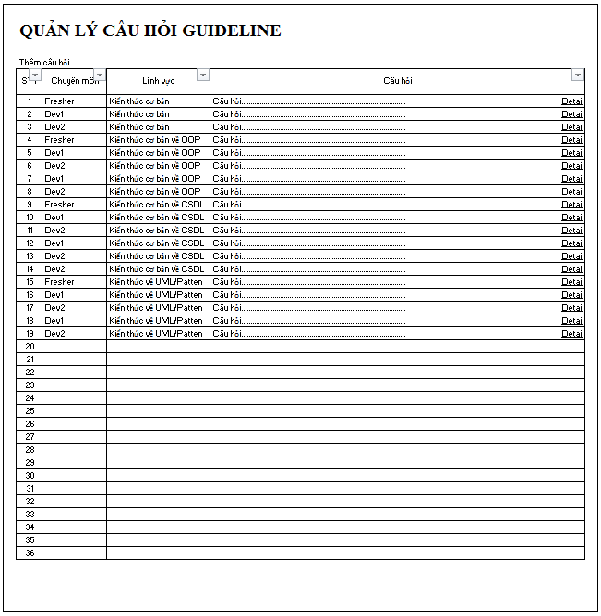
 |  |  |  | `

Add Question
Interview Process Management (IPM) |  | Process | Use Case ID |  | Use case name | Created PIC | Created Date | Approved Date
 |  |  | UC_PRJ_006 |  | Add Question

0.Description

 |  | Mô tả chức năng thêm câu hỏi gợi y đanh cho admin

1. Pre-Condition

 | Actor: | User được phân quyền quản lý ( Admin )

 | Điều kiện: | User đã login vào hệ thống dưới quyền Admin

2. Trigger

 |  | Người dùng ấn vào nút Add Question trong phần Manage question

3. Basic flow

 | 3.1 | Người dùng ấn vào nút Add question trong màn hình Manage Question. Hệ thống hiển thị form để người dùng nhập nội dung câu hỏi

 | 3.2 | Người dùng nhập nội dung câu hỏi, chọn topic cho câu hỏi cần thêm và ấn nút Save. Hệ thống lưu câu hỏi vào hệ thống.

 | 3.3 | Hệ thống hiển thị thông báo thêm câu hỏi thành công và lưu câu hỏi vào hệ thống.
 |  | (Alternative flow : Không thể kết nối với database)

4. Alternative flow

 | 4.1 | Không truy cập được database
 |  | Thông báo lỗi không truy cập database

5. Business rule

Appendix


        

